Foaie1
 |  |  |  |  |  |  |  | "Contabil-Service" S.R.L.
 |  |  |  |  |  |  |  | MD-2005, Republica Moldova, mun. Chişinău,
 |  |  |  |  |  |  |  | str. Căpriana, 50, ASEM, bloc "C", bir. 515
 |  |  |  |  |  |  |  | Tel.: 022 21 20 22, 079 10 20 22
 |  |  |  |  |  |  |  | cod fiscal 1003600126519
 |  |  |  |  |  |  |  | cod IBAN MD53VI225100000100519MDL
 |  |  |  |  |  |  |  | BCA "Victoriabank", filiala nr. 26
 |  |  |  |  |  |  |  | codul băncii VICBMD2X469

 |  | Factura la pachetul PLATINUM_2025
 |  |  | din | 2024-10-31

Nr. crt. | Denumirea |  |  |  | Perioada abonării, luni | Nr. lunar de abona-mente | Preţ lunar*, lei | Suma totală, lei
1 | Abonarea la publicaţia periodică "Contabilitate şi audit", versiunea tipărită plus format electronic (ianuarie – decembrie 2025) |  |  |  | 12 | 1 | 312.00 | 3744.00
TOTAL |  |  |  |  |  |  |  | 3744.00

Total spre plată: Trei mii șapte sute patruzeci și patru lei 00 bani

* Fără TVA conform art. 103 alin. (1) din CF.

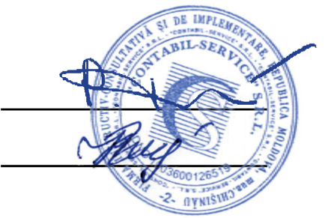
În ordinul de plată, în câmpul „Destinaţia plăţii”, cu acordul Dvs., rugăm să indicaţi:
• adresa de e-mail;
• telefonul de contact.

 | Conducător |  |  |  |  |  | Pavel Tostogan

 | Contabil |  |  |  |  |  | Natalia Babco

Factura la prețurile indicate este valabilă până la 31.12.2025

